关系图
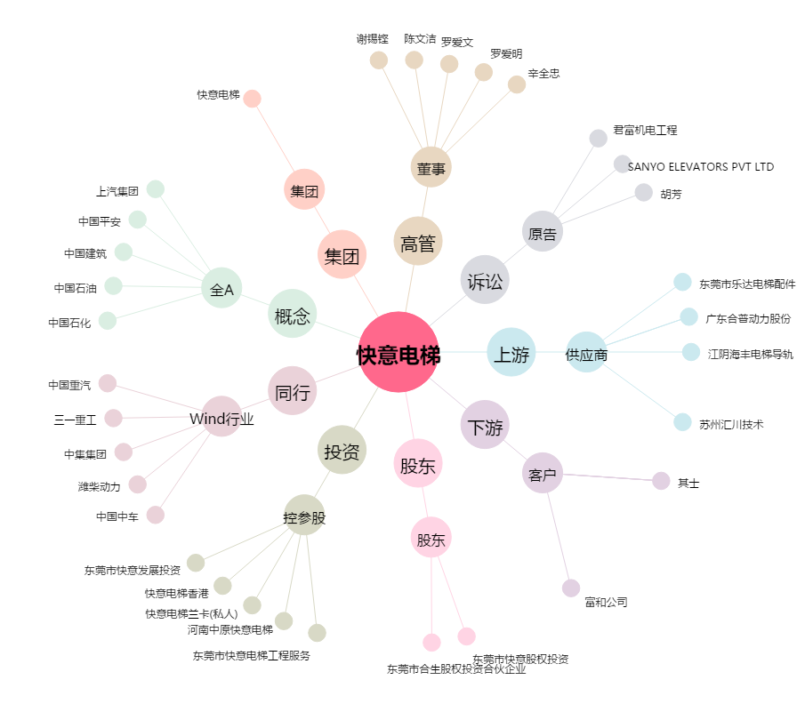
快意电梯[002774.SZ] - 关系概览图

